Sheet2
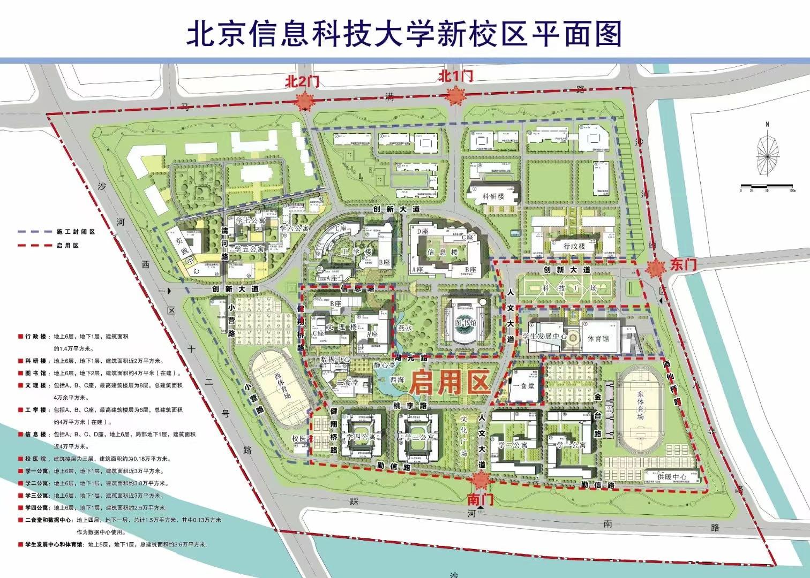
hello | word | java
你好 | 世界 | jdk8
开源 | 大数据 | 2101

